Página1
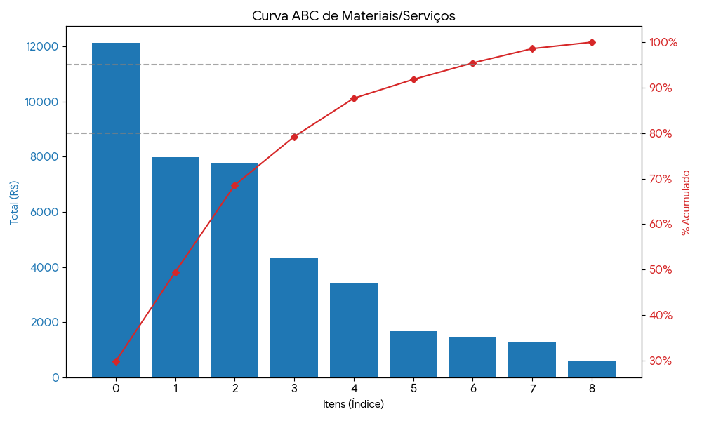
Codigo | Descrição | Unidade | Quant | Valor unitario | Total | Clasificação
01-22-01-020 C H | REMO€ÇO DE FORRO DE GESSO, DE FORMA MANUAL, SEM REAPROVEITAMENTO. AF_09/2023 CS: 97641 | M2 | 220.00 | 2.62 | 576.40 | A
01-19-11-002 C H | RODAP EM MARMORITE, ALTURA 10CM. AF_09/2020 CS: 101741 | M | 60.00 | 21.34 | 1,280.40 | A
001-002 | FORRO |  | 0.00 | 16,463.40 | 0.00 | B
63-19-01-303 O H | FORRO ACéSTICO DE FIBRA MINERAL REMOVÖVEL, MODULA€ÇO 625 X 1250MM,APOIADO EM PERFIS METµLICOS TIPO T SUSPENSOS POR PERFIS RÖGIDOS,E=15MM | M2 | 180.00 | 67.37 | 12,126.60 | C
64-23-74-016 O H | RODAP EM POLIESTIRENO BRANCO 2,40M, H=10CM SANTA LUZIA OU EQUIVALENTE TCNICO - FORNECIMENTO E INSTALA€ÇO | M | 60.00 | 72.28 | 4,336.80 | B
001-003 | ACABAMENTO |  | 0.00 | 30,942.50 | 0.00 | C
62-23-65-080 O H | REGULARIZA€ÇO DE BASE PARA PISOS C/ ARGAMASSA DE ALTA RESISTÒNCIA, TRA€O 1:3 | M2 | 150.00 | 51.85 | 7,777.50 | C
01-19-03-008 C H | REVESTIMENTO CER¶MICO PARA PISO COM PLACAS TIPO ESMALTADA DE DIMENSåES 60X60 CMAPLICADA EM AMBIENTES DE µREA ENTRE 5 M2 E 10 M2. AF_02/2023_PE CS: 87256 | M2 | 150.00 | 53.25 | 7,987.50 | C
63-21-05-040 O H | REJUNTAMENTO DE PISO CER¶MICO, COM CIMENTO BRANCO PARA JUNTAS DE AT 3MM | M2 | 150.00 | 11.22 | 1,683.00 | C
01-18-02-002 C H | LIXAMENTO DE MASSA PARA MADEIRA. AF_01/2021 CS: 102194 | M2 | 200.00 | 7.39 | 1,478.00 | C
64-23-74-017 O H | EMASSAMENTO DE PAREDES INTERNAS C/ MASSA ACRÖLICA DUAS DEMÇOS | M2 | 200.00 | 17.12 | 3,424.00 | C

